Введение
 |  |  |  |  |  |  | by Скальд специально для t.me/tilessurviveru

Введение в морской сезон

Сезоны - это долгие события, которые длятся условно 9 недель (так как эта страница создана для новичков в теме сезонов, то я буду писать понятиями преимущественно первого - морского - сезона. В остальных сезонах поменяются только названия и модельки, все остальное остается прежним) * 1 неделя - анонс. Появяется остов корабля за баррикадой и иконка S1 рядом с иконкой событий и обратный таймер на неделю. * 2 неделя - официальное начало сезона. Запускается обратный таймер на 7 недель до окончания события. Первая неделя во всех сезонах дается на первичную раскачку основных сезонных зданий (Кабина экипажа - в простонародье корабль или будка, Нефтеперерабатывающий завод и Очиститель воды). Единственное во всем сезоне событие на убийство мелких мобов (гарантированные награды события только 1-15 лвл, далее до 30 только рейтинг). Так же с началом сезона сбрасыываются все захваченные города. *3 неделя - появляется новое событие Битва за нефть. Это событие межштатное на несколько союзов. В эту неделю событие будет упрощенным, вроде как введение - всего на 4 союза. Так же с этой недели появляется событие Рыбалка, которое длится с четверга по воскресенье каждую неделю до конца сезона. * 4 неделя - вторая Битва за нефть на 4 союза. * 5-8 недель - 2 битвы за нефть на 8 союзов. 8 неделя считается официальным окончанием сезона - все, что с ним связано пропадает. * 9 неделя - подведение итогов. Битва за нефть длится с понедельника по воскресенье, где понедельник - подбор противников, во вторник начинается кон, в субботу - последний день, в воскресенье подвод итогов. На 4 союза длится неделю, на 8 союзов - 2 недели. Всегда и всем лучше брать Грузовой корабль - смена корабля Первый сезон начинается примерно через 3-6 аркадий.

 |  |  | 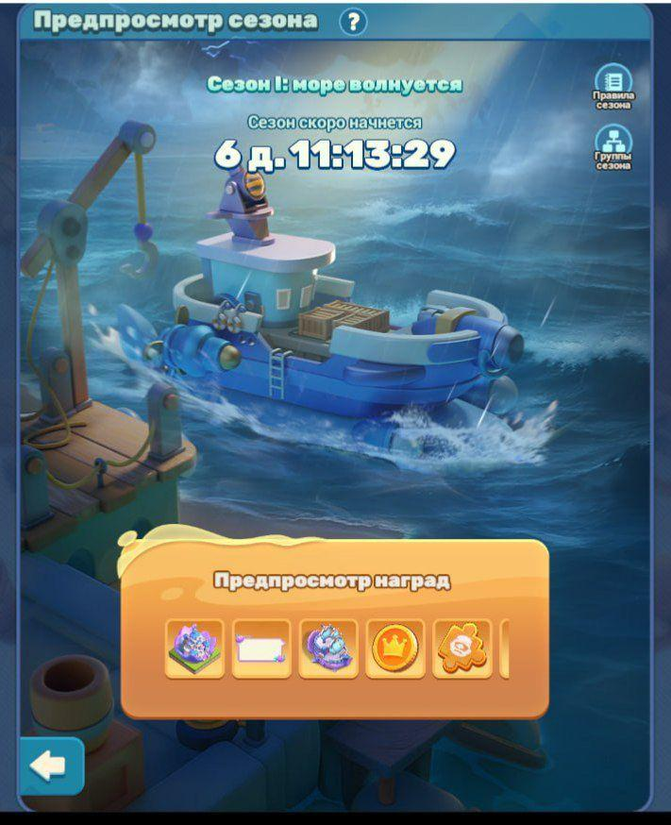 |  |  |  | 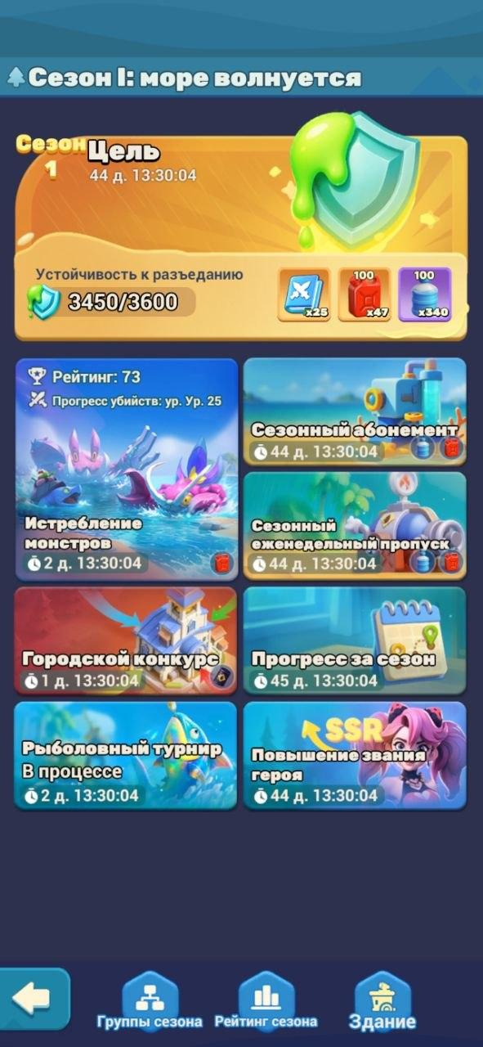 |  | 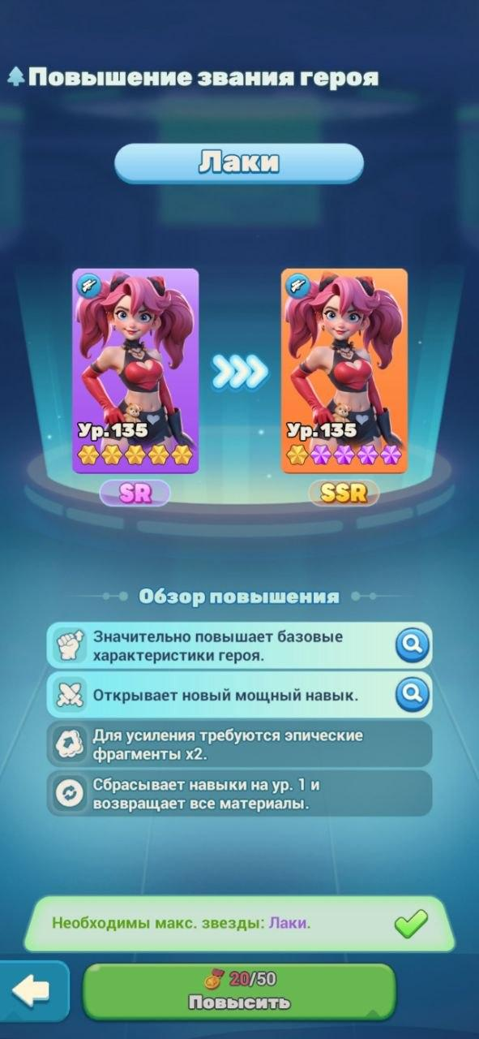

 |  |  | Таймер анонса |  |  |  | Окно сезонных событий |  | SSR Лаки

 |  |  |  | Смена корабля с грузового на военный и обратно возможна. По одному купону дают за 10, 20 и 30 лвл корабля. Однако, если вы не потратили их в этот сезон, то они сохранятся и в следующем, и их можно будет использовать. При смене корабля лвл остается на месте, навыки сбрасываются, очки навыков возвращают - надо качать навыки снова.

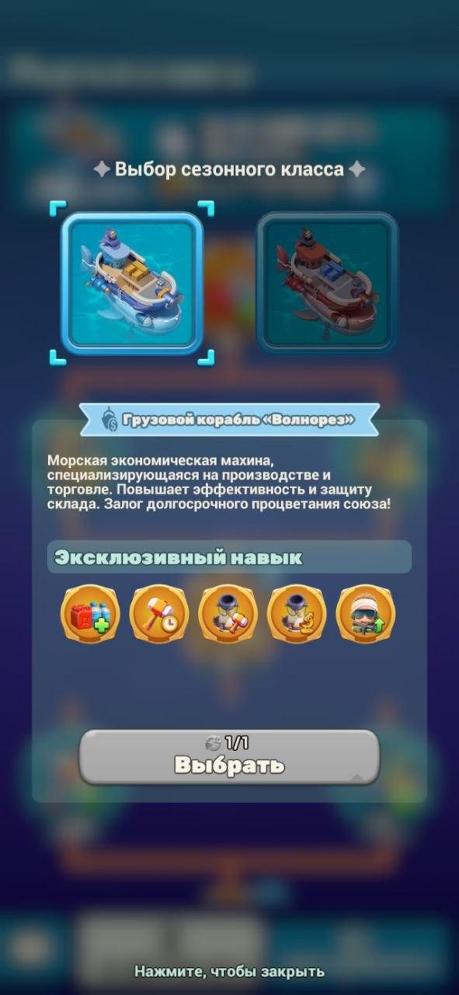
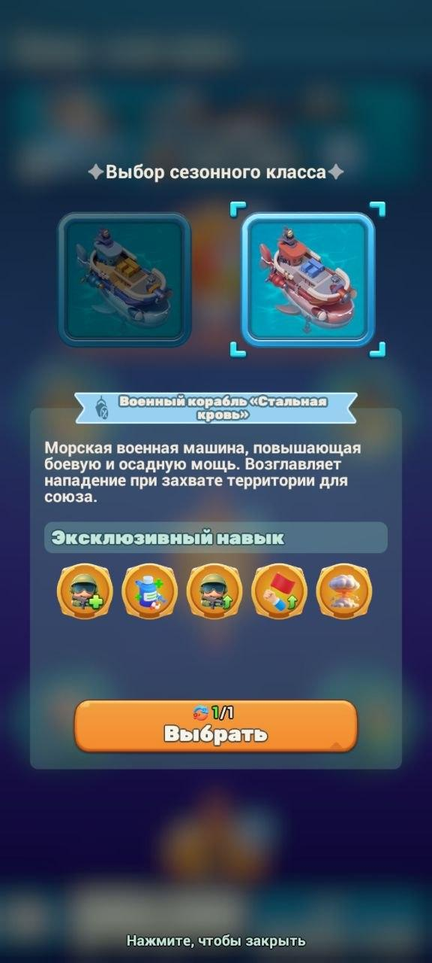
 |  | 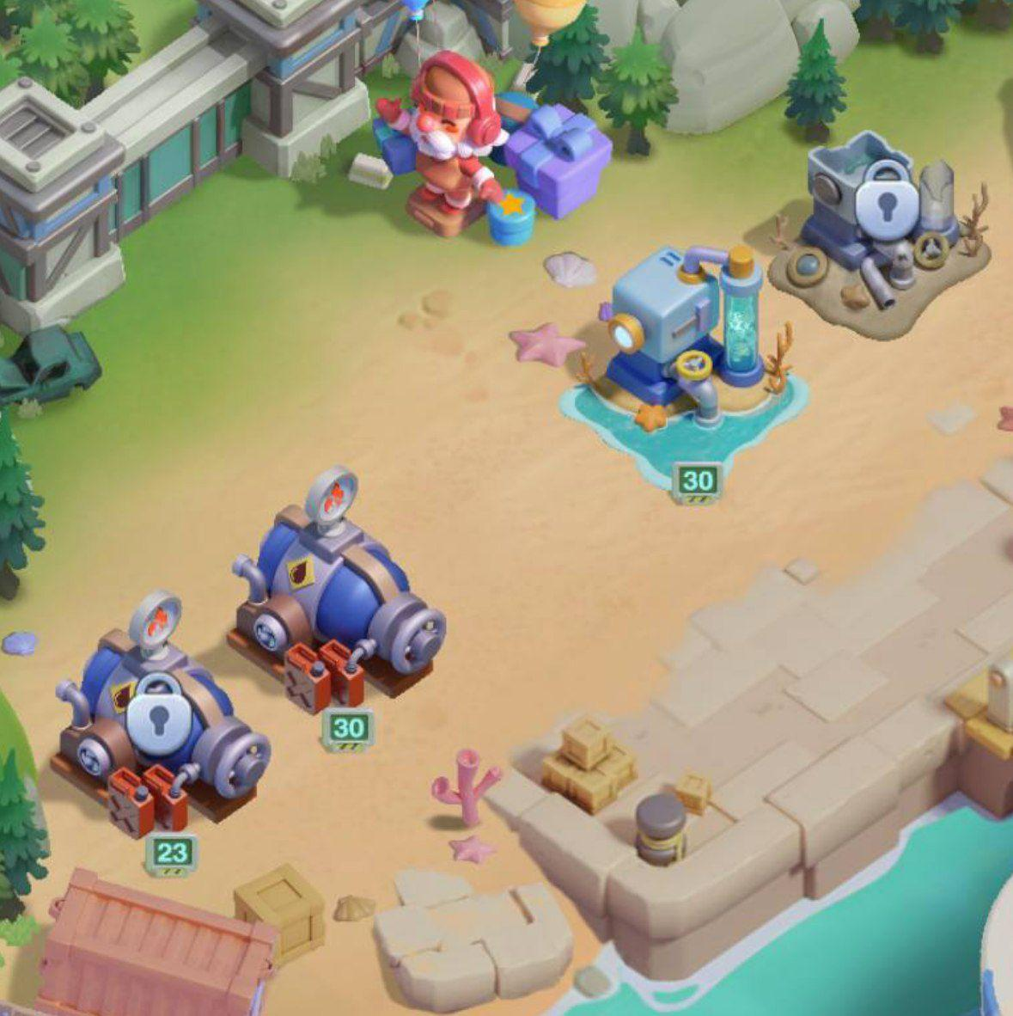 |  |  |  |  | Зачем нам, собственно, сезонные постройки? В сезоне появляется новый параметр - Устойчивость. Конкретно в первом сезоне устойчивость к разъеданию (далее резист). Нехватка данного параметра снижает атаку и защиту марша в процентах, все зараженные и нечестивые зараженные будут иметь свои требования к данному параметру, в зависимости от собственного лвла. Города так же будут иметь требования к резисту. Прокачивается устойчивость с повышением уровня корабля - чем выше уровень корабля, тем больше резиста - максимум 30 лвл будки и 8500 резиста. Да, если у вас хватает урона на пачке, то до определенного момента можно игнорировать требования к резисту, но долго это не продлится. Особенно интересно ведет себя резист в рейде: на рейд действует резист инициатора рейда, но если у вас выше, то ваш резист (персонально для вас) будет выше, в то время, как для остальной пачки (если у них меньше или столько же, сколько у инициатора) будет действовать резистинициатора. Таким обрзом вы можете водить людей на боссов, которые им по уровню недоступны, если у вас хватает дмга. Другие две основные сезонные постройки - производство двух новых ресурсов (опять же сезонных) - бензин и вода, которые нужны для прокачки всех сезонных построек (добываются в основном с производства, но еще можно пофармить с мобов, рейдов, навык грузового корабля, донат и первые убийства мобов 1-30). На 3 и 4 неделю появляется еще по 2 постройки, но уже с усилениями, которые зависят от типа вашего корабля - грузовой или военный. Так же от типа корабля будут зависеть навыки, которые он дает - что конкретно дают навыки и здания можно увидеть в таблицах на следующих страницах. Начиная со второго сезона дополнительные здания открываются по достижению кабины определенного лвла - 10 и 20. По окончанию сезона сезонные здания закрываются, а за их суммарный лвл дают кисти, которыми нужно прокачивать сезонную статую (которую дают всем после конца сезона). Увы, но даже прокачав все здания на максимум (30 лвл), кистей не х

Выбор корабля |  | Сезонные производственные постройки

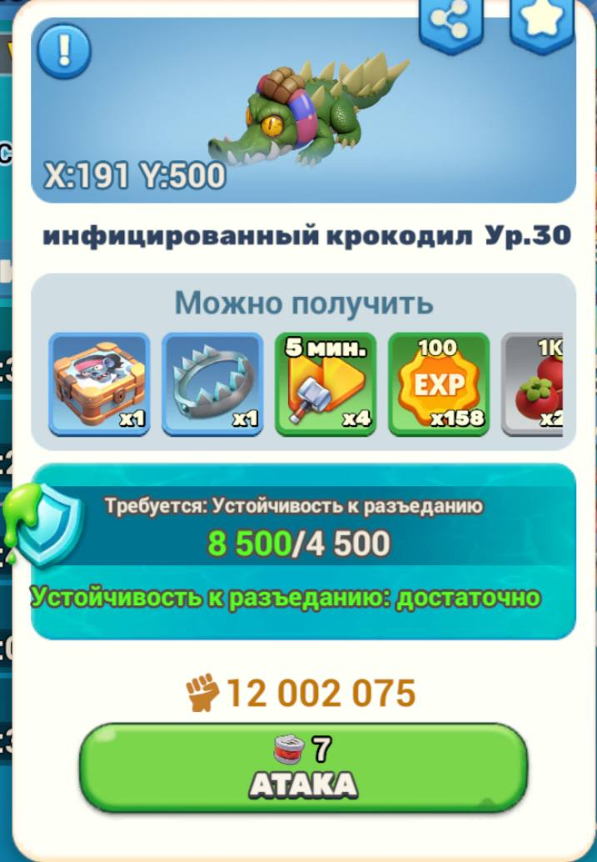
 |  | 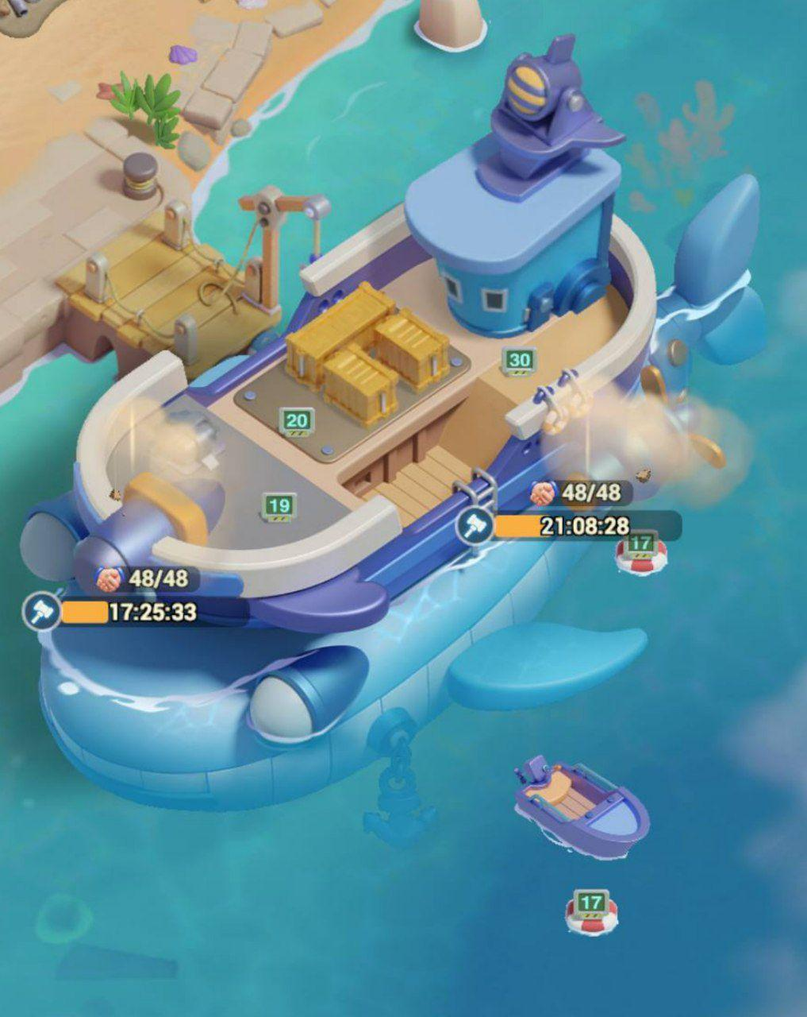

Зараженные с усточивостью |  | Корабль и сезонные дополнительные постройки

События в сезоне В сезонах есть два события, которые больше нигде не встретятся: рыбалка и битва за нефть. Нефть смысла пояснять нет, потому что подробнее, чем в видео я не поясню. Рыбалка же достаточно простое событие, которое не требует длительных объяснений: забрасываешь удочку, двигаешь крючок, уворачиваясь от всего, пока не достигнешь дна, а на обратном пути собираешь, что можешь, или, что требуется. В рыбалке есть снасти, которые усиляются за серебро, получаемое за выловленное в каждом забросе, и бустеры, которые можно купить за алмазы или донат (одноразовые) и 2 вида карт - бесплатные и донатные (которые даются и бесплатно, но крайне ограниченно, назовем ее золотой). И да, в таком простом событии есть донат: разовка покупка уникального бустера ракушка (который действует только на рыбу и моллюсков) и абонемент. Начинается рыбалка в пятницу и заканчивается в воскресенье каждую неделю, причем все снасти и абонемент каждую неделю будут сброшены, но имеющиеся предметы, например, золотая карта или бустеры будут лежать в ивентаре. В чем суть рыбалки? Возможно в рейтинге, а может в сборе статуи за заполнение книги иллюстраций - тут каждый сам за себя решает. Проблема рейтинга в том, что сильно зависит от удачи и доната. Но с другой стороны - чертежи. Проблема иллюстраций в том, что даже собрав все, что можно, статуя будет не полностью достроена. Но с другой стороны - много ресурсов по мере заполнения. Рыбалка будет в первом и втором сезоне, но не в третьем. |  |  |  |  |  | Битва за нефть - Тактика - Tiles Survive

 |  |  |  |  | 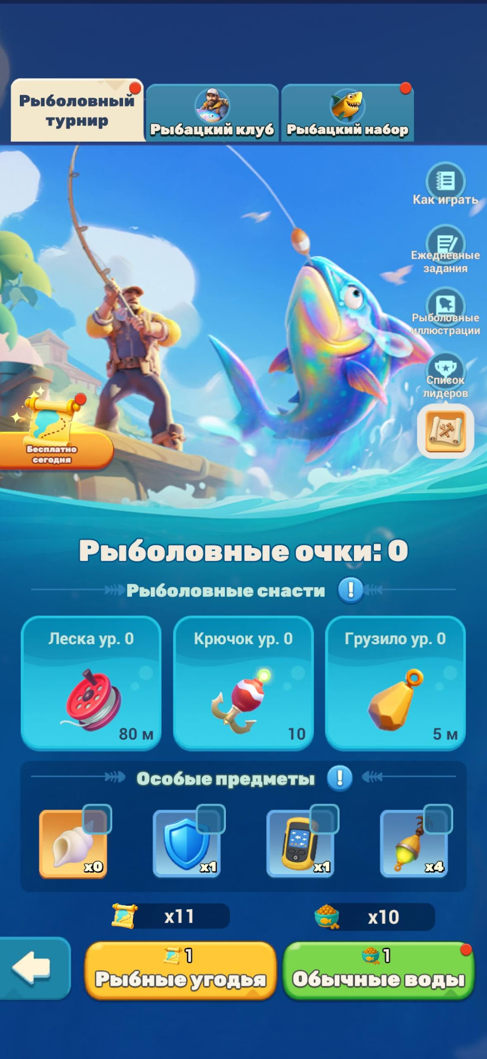 |  | 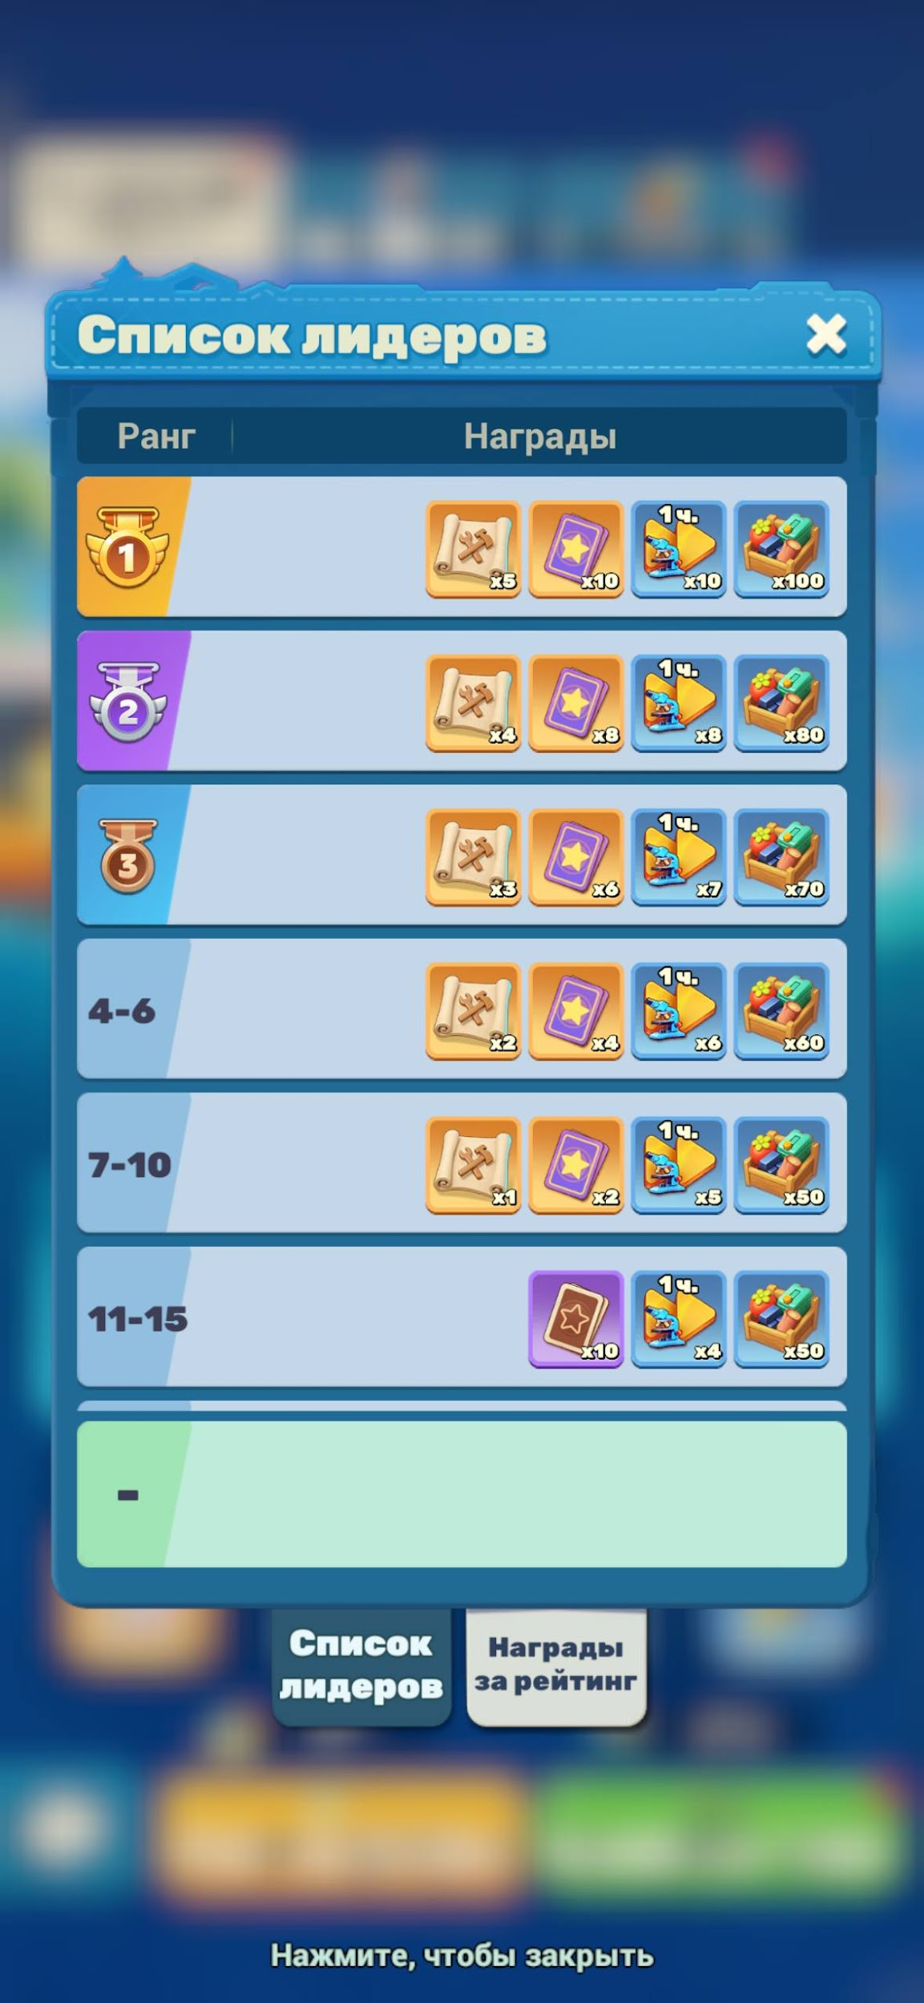 | 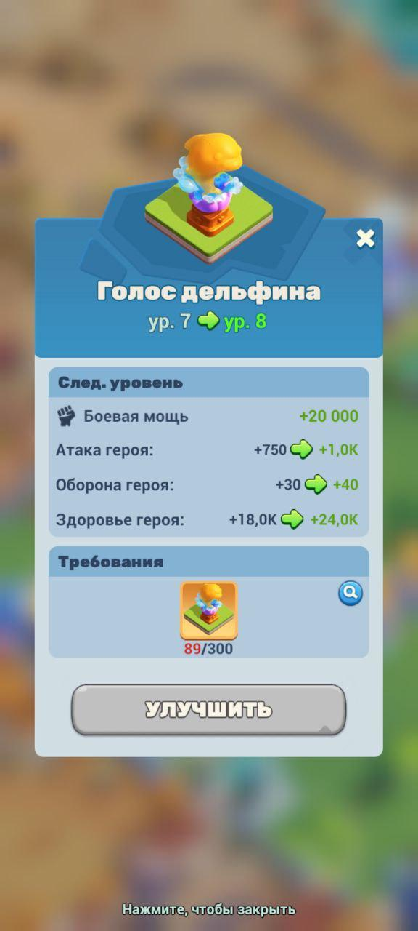

 |  |  |  |  | Окно рыбалки |  | Награды за рейтинг рыбалки | Статуя с книги иллюстраций рыбалки

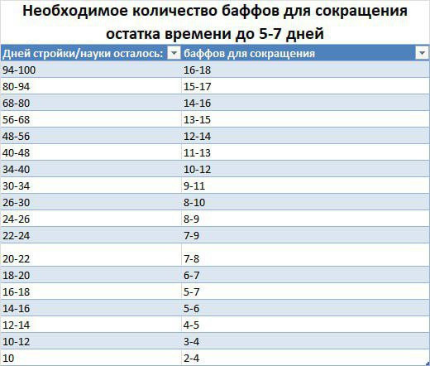 |  |  |  |  | Немного подробнее о корабле и прочих сезонных приколюхах. Ранее уже было упомянуто о том, что нужно брать грузовой, но причины я поясню здесь. На следующих страницах этого файла предоставлены навыки как грузового, так и военного корабля, но в целом нас интересуют навыки именно грузового на сокращение стройки или исследов для союзников, которые сокращают указанное от 5 до 15% в зависимости от прокачки навыка, благодаря чему стройку или исследование на 100 дней и более можно завершить менее, чем за сутки. Разумеется, есть граница, после которой эти навыки не особо эффективны - в основном это 7-10 дней, но каждый союз может поставить себе любые рамки. Левее приложена таблица оптимальных вложений количества навыков для уменьшения таймера. Работа этих навыков заключается в "срезании" времени действующих исследов или стройки от 5% до 15%, в зависимости от прокачки навыка, а так же баф, благодаря которому следующие запуски стройки/исследов в ближайший час после получения навыка будут меньше на этот же процент. Т.е. последовательность такая: сначала запуск стр/исл, после - применение бафа союзником. По распределению очереди навыков. Есть несколько методов распределения навыка, но так как мне лень расписывать все, я расскажу о самом простом для всех: Использование баффов на стройку и исследование предполагает создание 2 чатов, названия которых "стройка" и "исследования". Игрок у которого есть потребность закончить долгую стройку или исследование должен скинуть свои координаты (любые личные групповые чаты всегда имеют расположение внизу списка при отсылке чего либо) и написать время стройки/исследа (в сутках), в соответствующий чат. Далее игрок, который помогает ускорить, должен поставить одну любую реакцию на сообщение со сроком стройки/исследования. Для примера, Игрок А запускает стройку 30 электры, после чего кидает свои коры в чат "стройка" и пишет время - 42 дня/суток. Игрок В, который решил помочь игроку А, переходит по координатам из чата, кидает на него баф стройк

https://t.me/tilessurviveru/16/185468 - оригинал

Донат в сезоне В сезоне есть куда вложить деньги, но в целом можно и без него. В первую очередь для быстрой прокачки корабля есть Абонемент (двойная покупка - 499 и 1999 путевых меток) и Еженедельный сезонный пропуск (449 путевых меток). При покупке абонемента вы получите второй водоочиститель до конца действия, а так же ресурсы (и не только сезонные). При покупке еженедельного вы получаете второй нефтезавод, каждодневно сезонные ресурсы, +150 резиста (который в общем не решают от слова совсем) и +2 якоря в событии Битва за нефть каждый день события. С окончанием действия пропуска нефтезавод закрывает, а все остальные бонусы перестают выдаваться/действовать. В начале сезона открывается новый лот для покупки - Припасы сезона. Единоразовая покупка за 999 точек, после чего все остальное открывается постепенно по срокам, указанным в окне лота. Так же есть много лотов с простой покупкой сезонных ресурсов, но только в первую неделю сезона. Их цена повышается с каждой покупкой. Есть лоты с покупкой якорей (крайне невыгодно) - 3 якоря за 999 путевых меток. Отдельно в рыбалке свой донат. Разовая покупка бустеров с ракушкой - Рыбацкий набор (499 путевых) и пропуск рыбака - Рыбацкий клуб (449 и 999 путевых), который каждую неделю новый. |  |  |  | 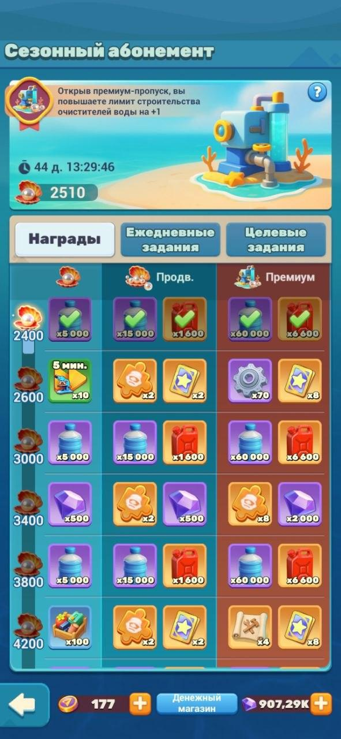 |  | 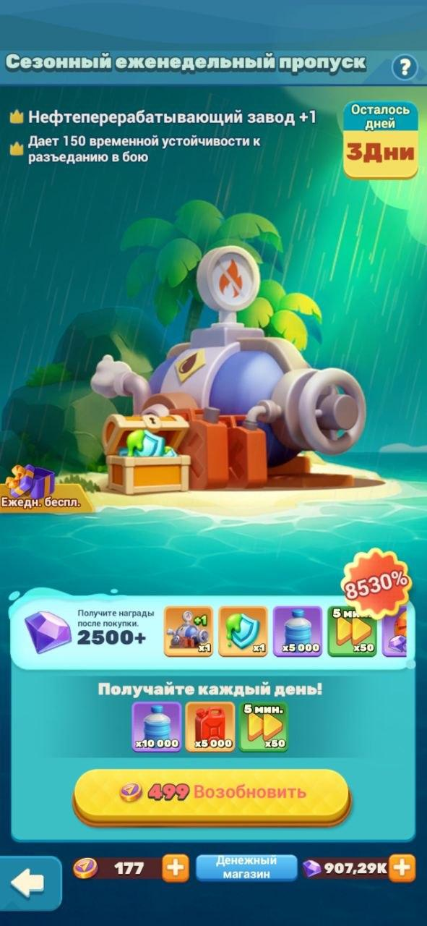 |  |  |  | 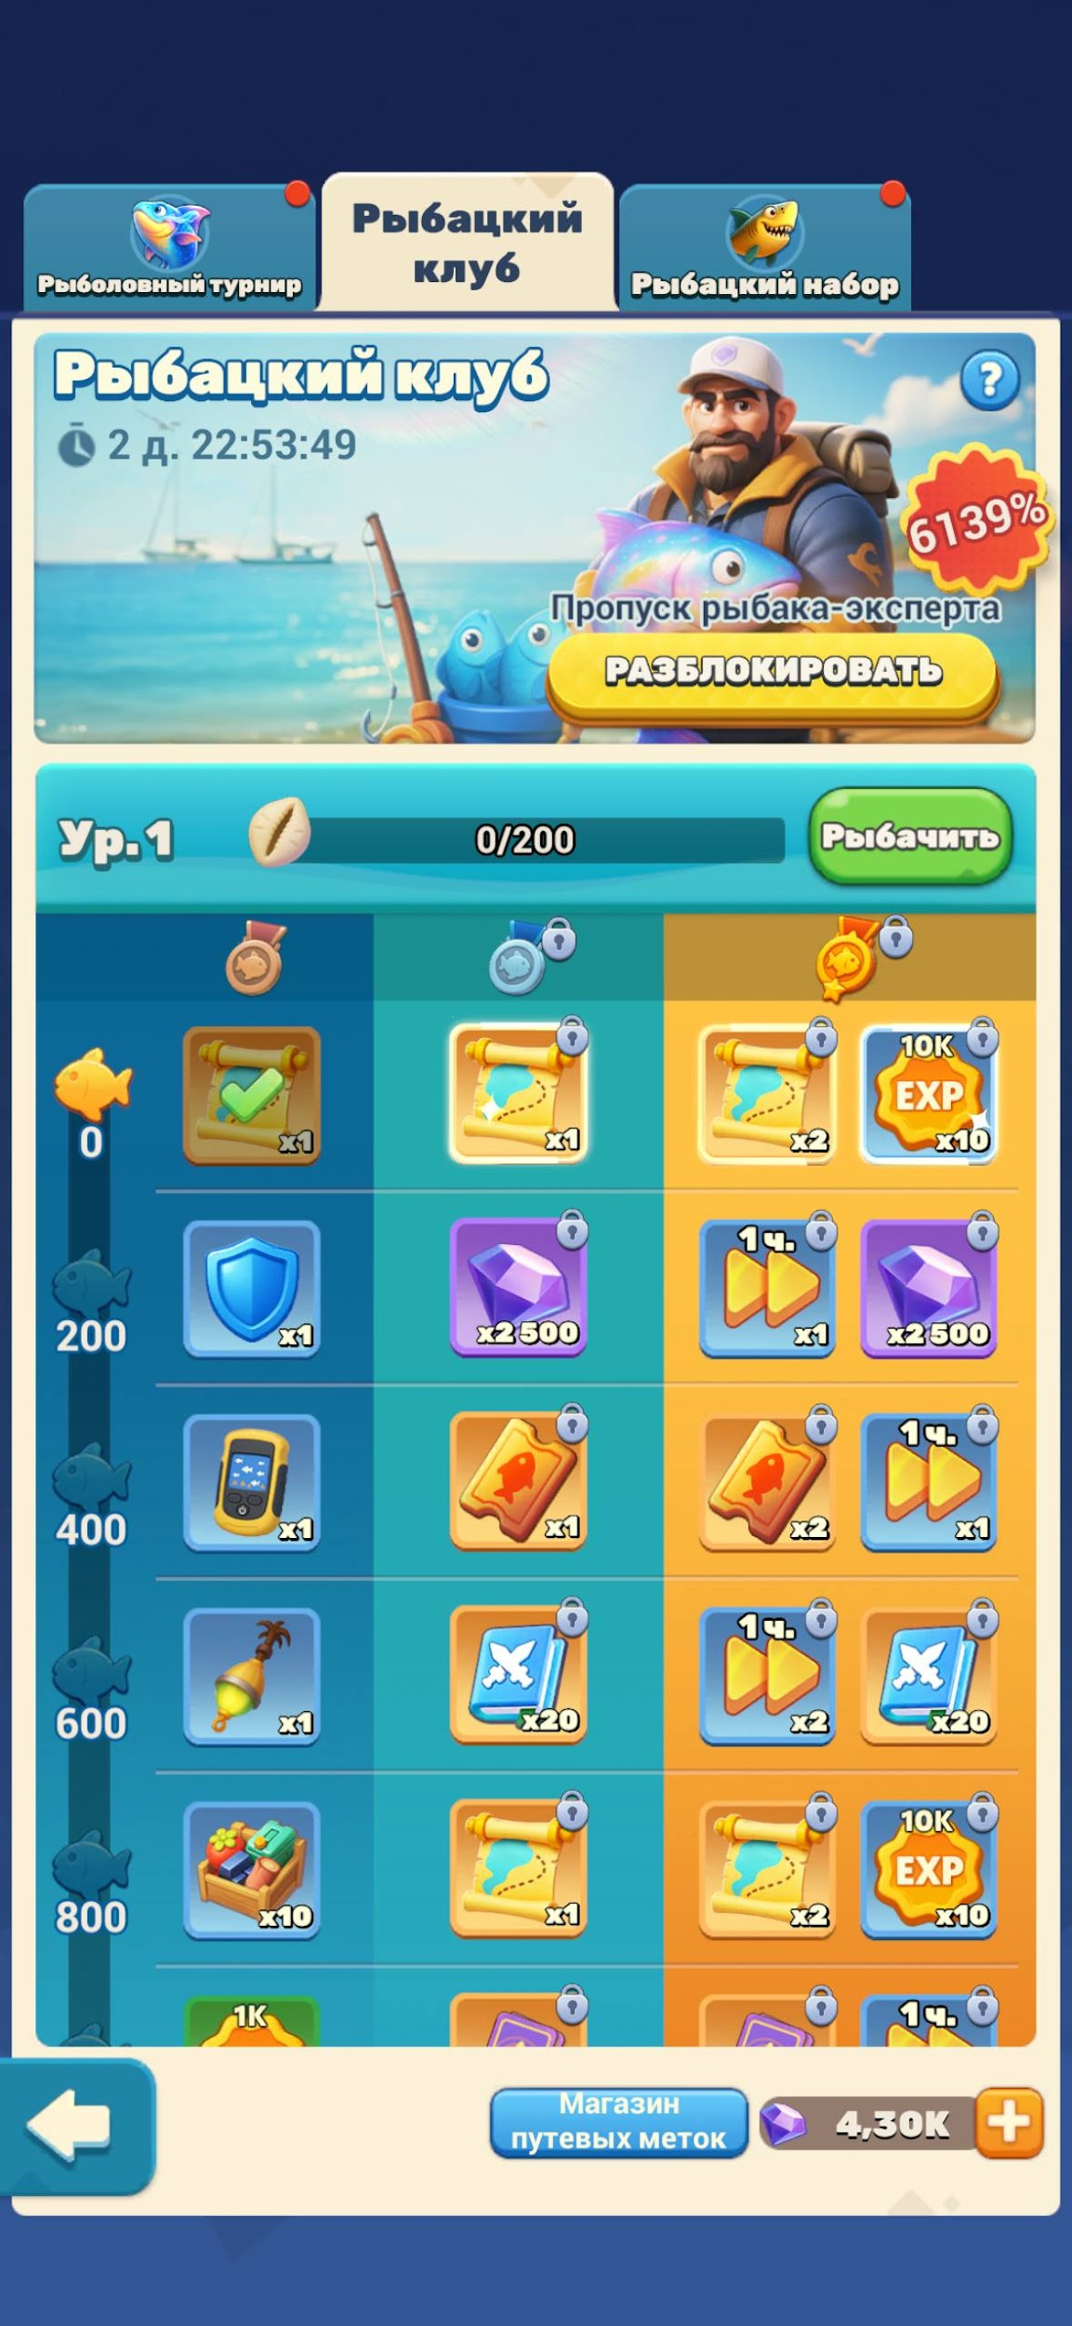

 |  |  |  | Сезонный абонемент |  | Еженедельный сезонный пропуск |  | Рыбацкий набор (бустеры) |  | Рыбацкий круб (пропуск)

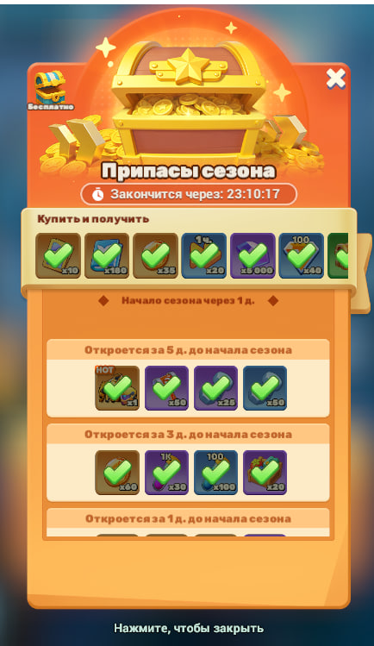
 |  |  |  |  |  |  |  | 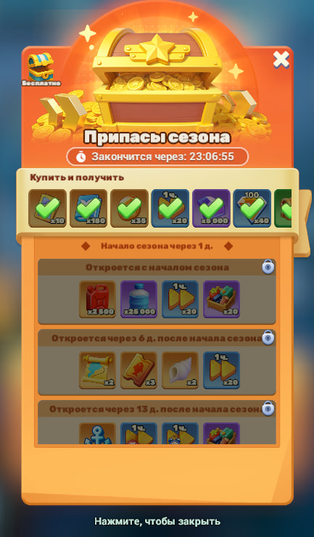

 |  |  |  |  |  |  | Припасы сезона.

Рыбалка
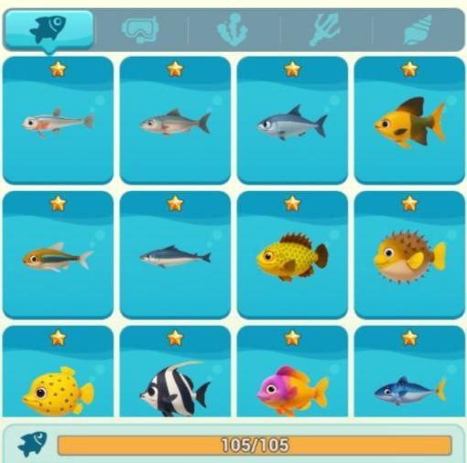
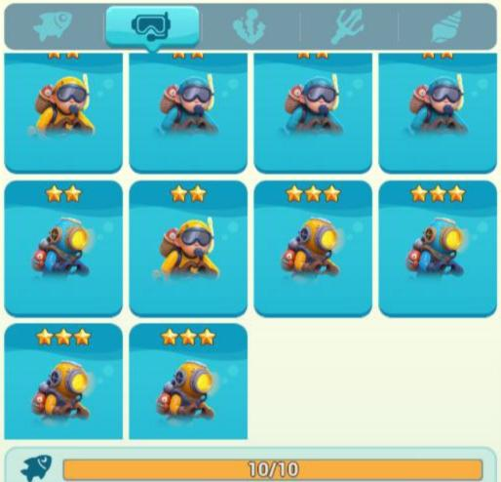
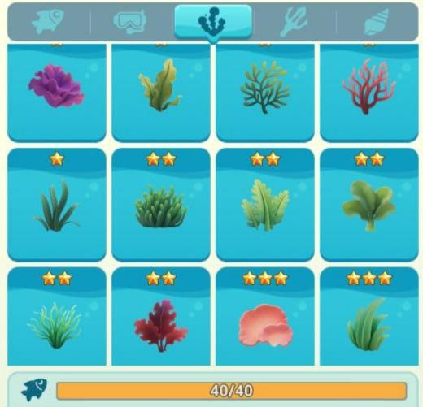
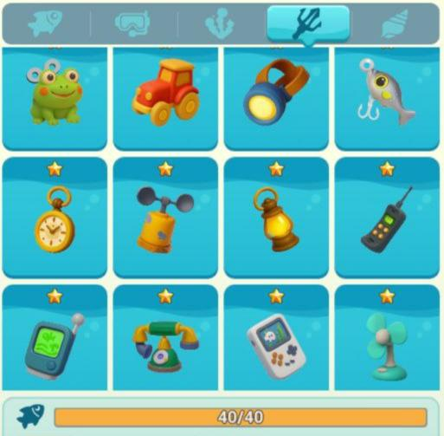
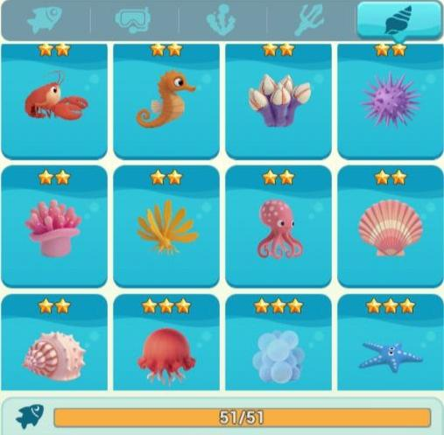
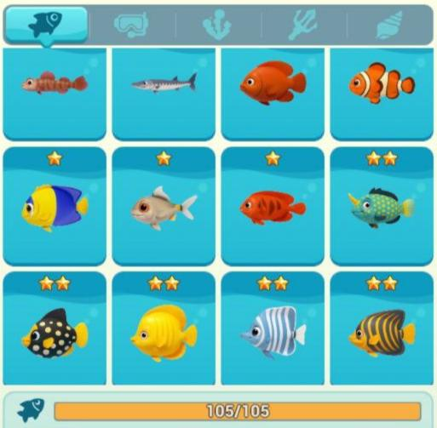
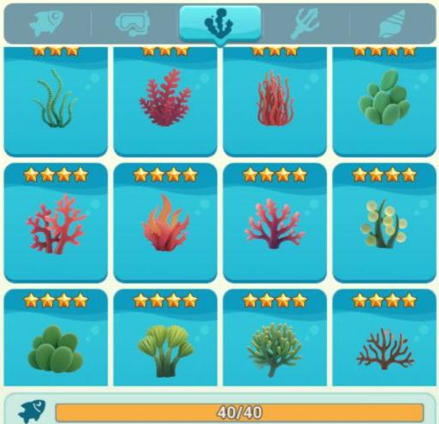
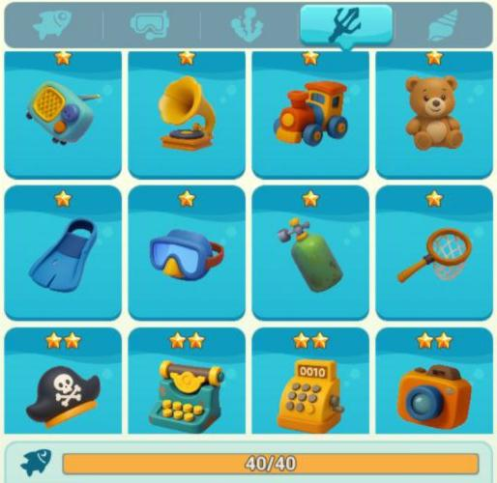
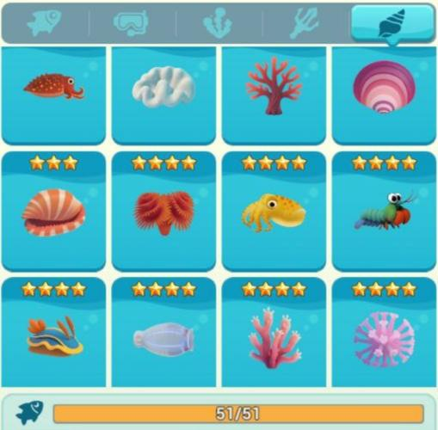
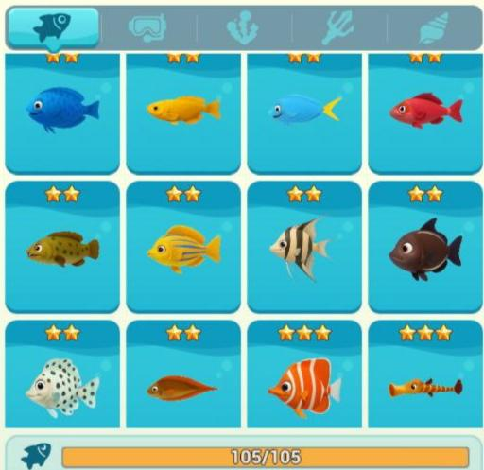
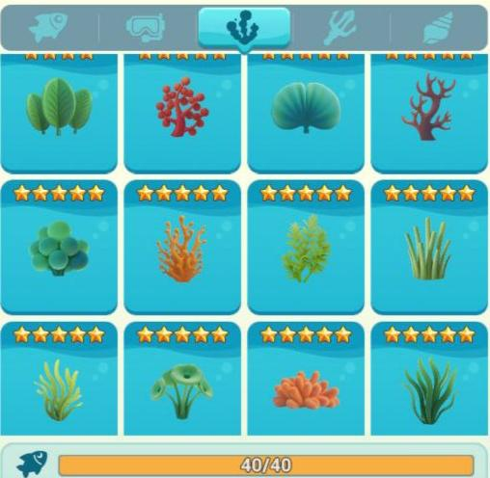
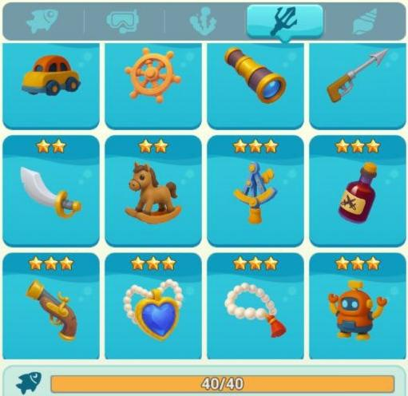
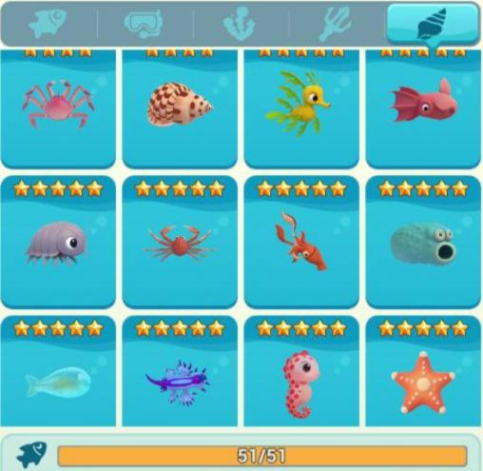
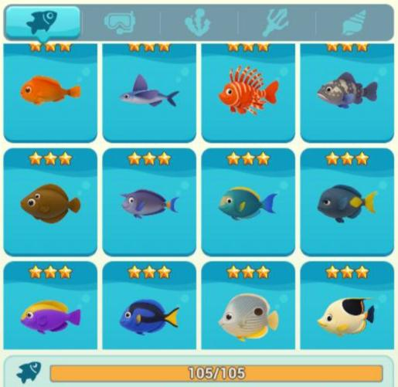
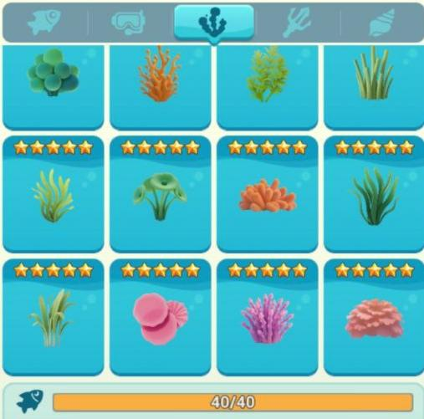
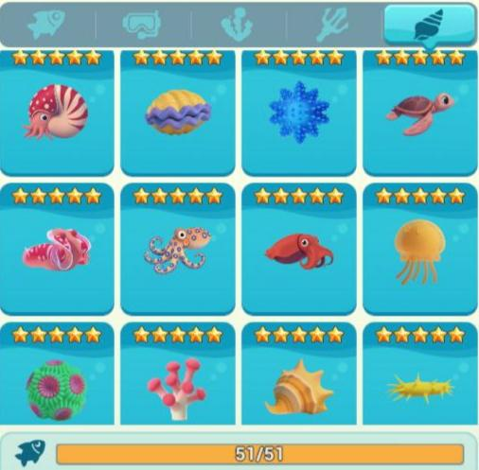
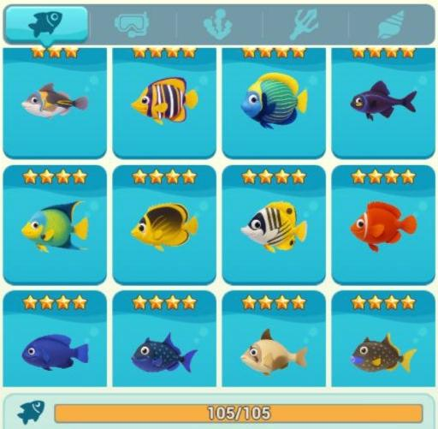
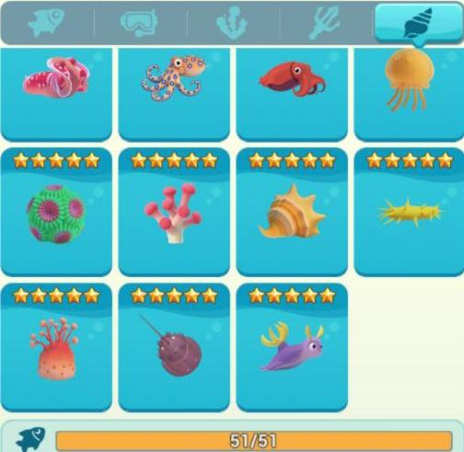
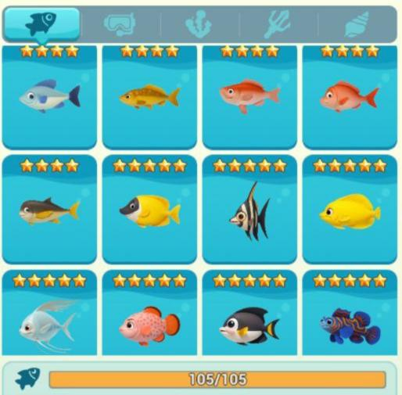
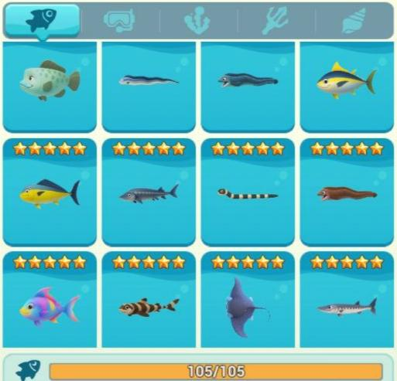
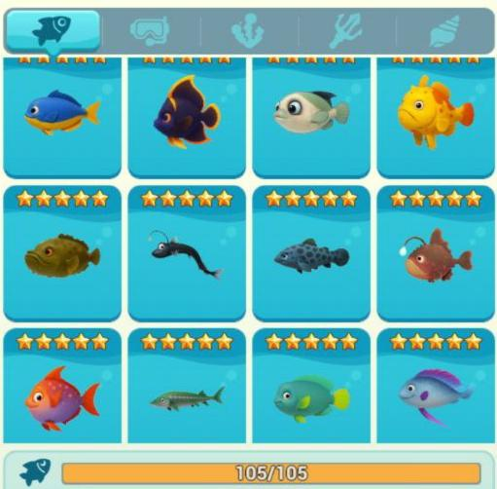
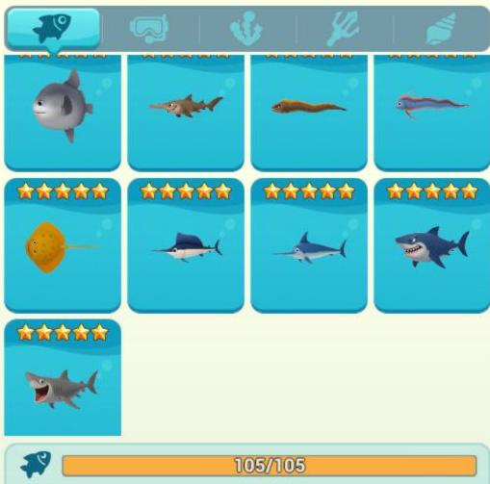
Здесь предоставлены изображения всех, имеющихся на данный момент итемов, которые можно выловить на рыбалке. К слову, при имении всей коллекции статуя все равно не будет достроена до конца, так что ждем апдейтов.

